1
/app/users | 유저 생성 API

 | Method | POST

 | Header
 |  | Name | Type | Mandatory | Example | Deafult

 | Body
 |  | Name | Type | Mandatory | Example | Deafult
 |  | username | String | Y | "test"
 |  | email | String | Y | "test@naver.com"
 |  | Id | String | Y | test9
 |  | password | String | Y | "testtest"
 |  | region | String | Y | "testregion"

 | Response Parameters
 |  | Name | Type | Mandatory | Example | Deafult
 |  | isSuccess | Boolean | Y | TRUE
 |  | code | Int | Y | 1000
 |  | message | String | Y | 성공

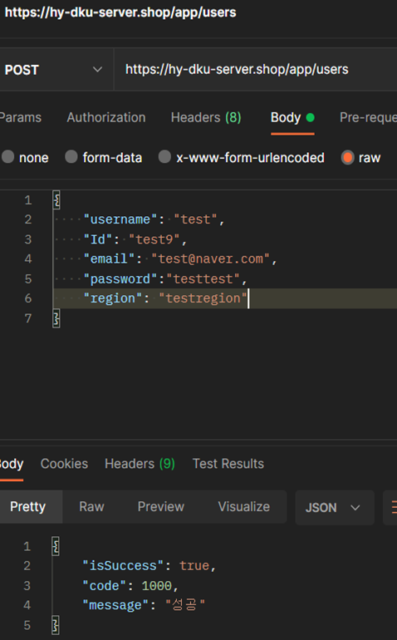
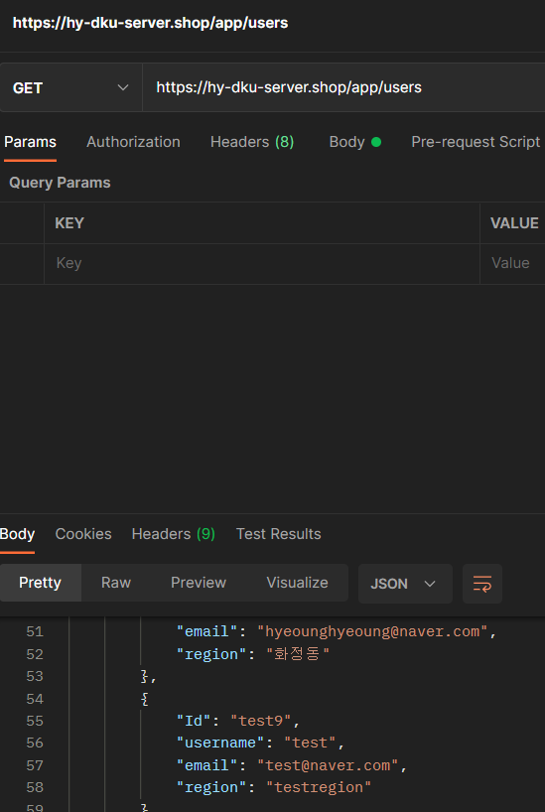
 | Response Sample

 | Result Code
 |  |  | message
 |  |  | 성공
 |  |  | 이메일을 입력해주세요. | 주세요
 |  |  | 이메일은 30자리 미만으로 입력해주세요.
 |  |  | 이메일을 형식을 정확하게 입력해주세요.
 |  |  | 중복된 이메일입니다.
 |  |  | 데이터 베이스 에러

2
/app/users | 유저 조회 API

 | Method | GET

 | Header
 |  | Name | Type | Mandatory | Example | Deafult

 | Body
 |  | Name | Type | Mandatory | Example | Deafult

 | Response Parameters
 |  | Name | Type | Mandatory | Example | Deafult
 |  | result | List | Y
 |  | -email | String | Y | popo@naver.com
 |  | -username | String | Y | 포포
 |  | -userId | int | Y | 5
 |  | -region | String | Y | 동천동

 |  | isSuccess | Boolean | Y | TRUE
 |  | code | Int | Y | 1000
 |  | message | String | Y | 성공

 | Response Sample

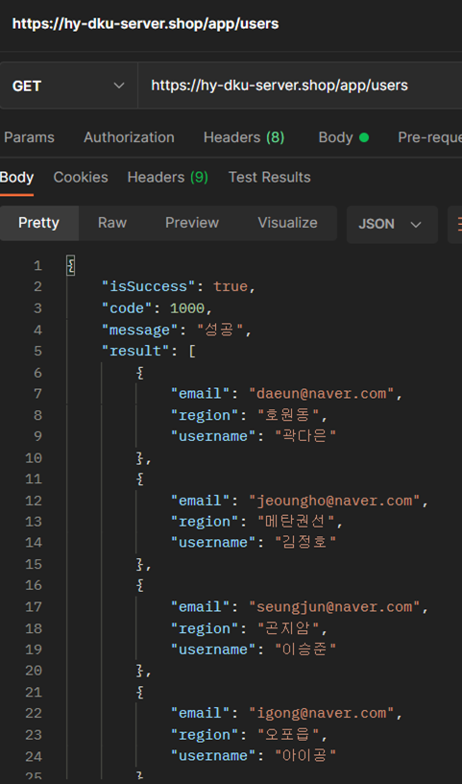
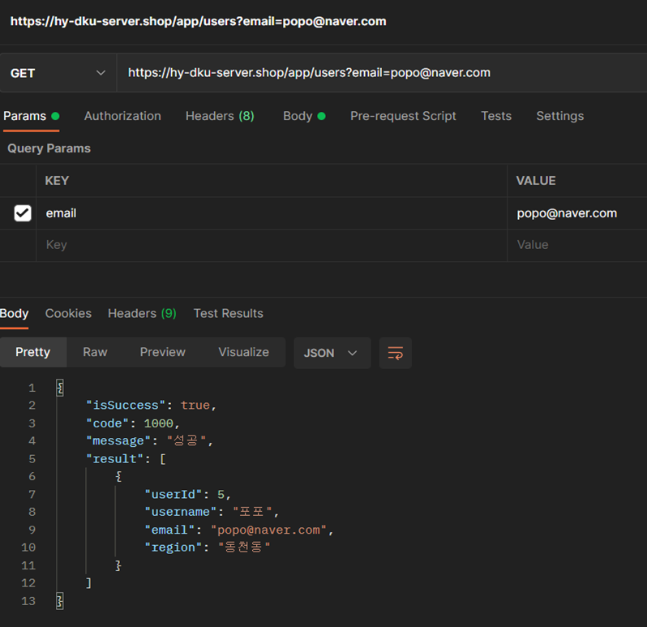

 | Result Code
 |  | code | message
 |  | 1000 | 성공

3
/app/users/:Id | 특정 유저 조회 API

 | Method | GET

 | Header
 |  | Name | Type | Mandatory | Example | Deafult

 | Body
 |  | Name | Type | Mandatory | Example | Deafult

 | Response Parameters
 |  | Name | Type | Mandatory | Example | Deafult
 |  | result | List | Y
 |  | -email | String | Y | igong@naver.com
 |  | -username | String | Y | 아이공
 |  | -Id | String | Y | igong4
 |  | -region | String | Y | 오포읍

 |  | isSuccess | Boolean | Y | TRUE
 |  | code | Int | Y | 1000
 |  | message | String | Y | 성공
 | Response Sample

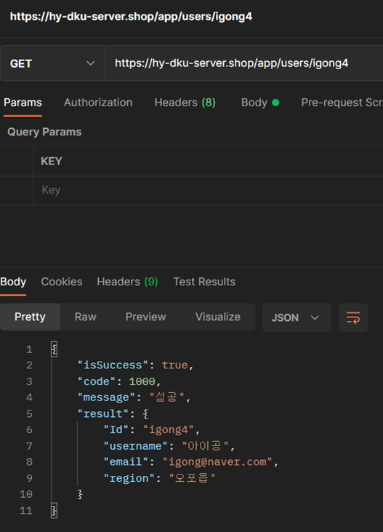

 | Result Code
 |  | code | message
 |  | 1000 | 성공

